Plots0
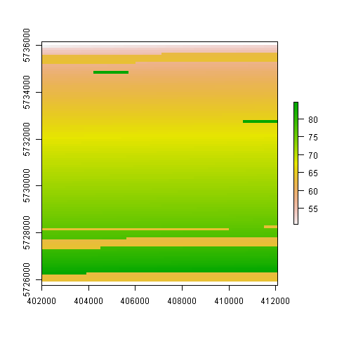

Plots1
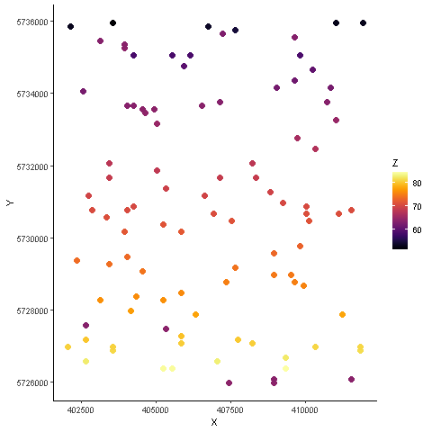

Plots2
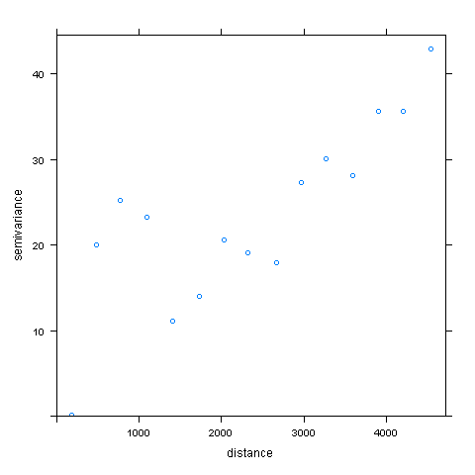

Plots3
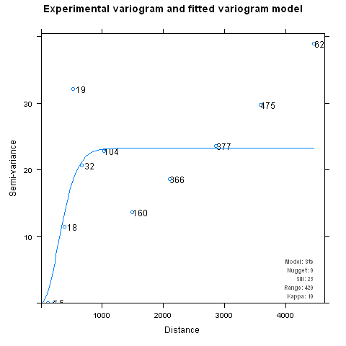

Plots4
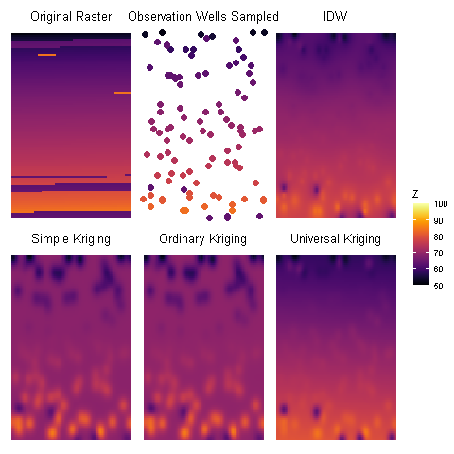
SK | OK | UK
51.631959516 | 51.619230355 | 51.753552336
68.168840971 | 68.552220994 | 63.634926922
68.91518386 | 69.350303918 | 69.325168293
70.436674092 | 70.706799096 | 74.443799188
85.3315921 | 85.287285233 | 84.963048711
0 | 0 | 0

